关系图
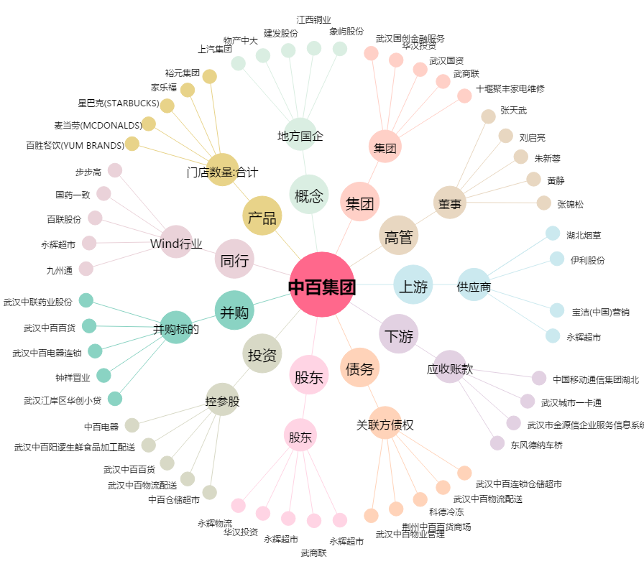
中百集团[000759.SZ] - 关系概览图

